Sheet1
序号 | 文件夹 （分类） | 文件名 | 描述 | 注意事项 | 触发方式 | 图片
1 | BGM | BgBGM.ogg | 彩金游戏BGM | 进入彩金游戏时出 | 循环 | 
2 |  | FgBGM.ogg | 免费奖BGM | 进入免费游戏时出 | 循环
3 |  | FgSetBoarderBGM.ogg | 免费奖结算BGM | 在提示完全弹出时出（参考图片） | 循环 | 
4 |  | FgSetBoarderBGMEnding.ogg | 免费奖结算BGM结束音 | 在用户按“领取”时出 | 循环
5 |  | NormalBGM.ogg | 普通场景BGM | 在进入普通场景时出 | 循环
6 |  | WheelBGM.ogg | 转盘游戏BGM | 在转盘完全升起时出（参考图片） | 循环 | 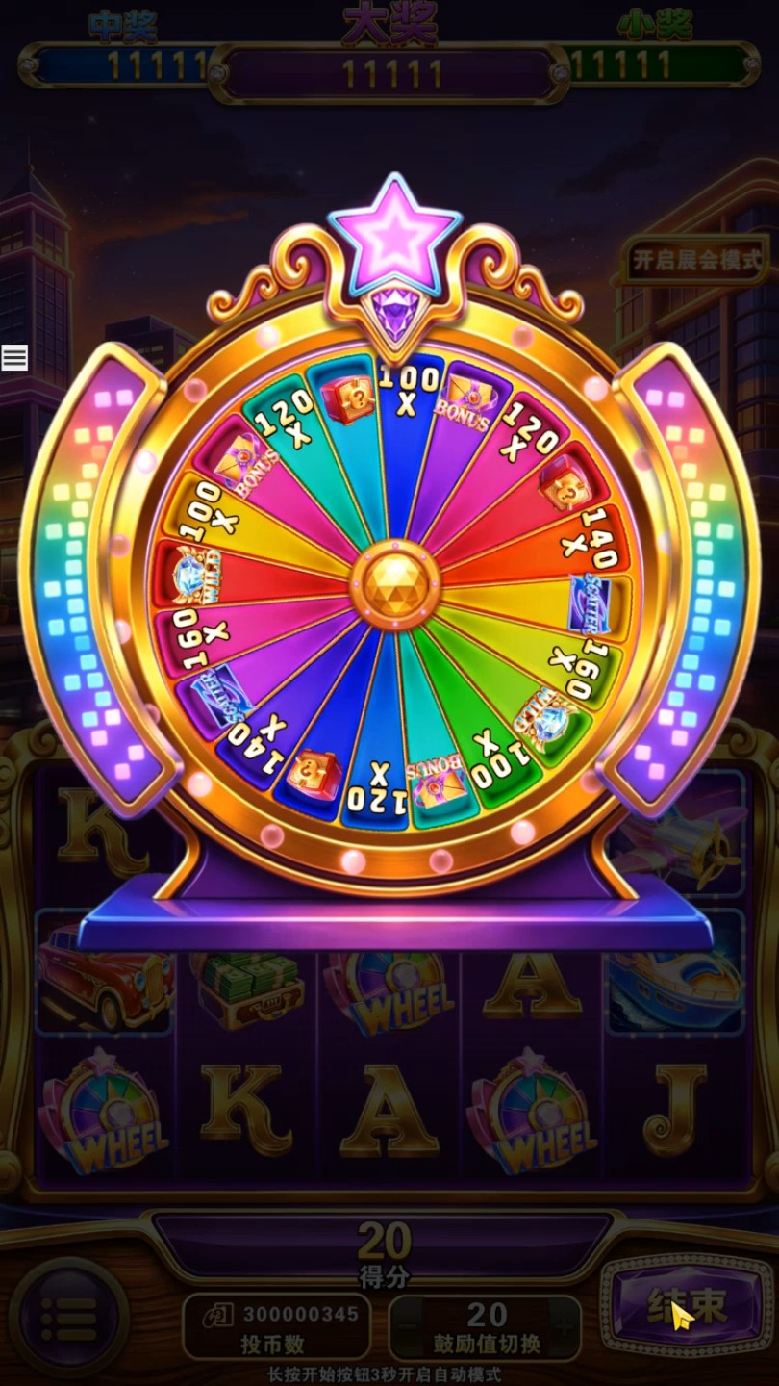
7 |  | WheelBGMEnding.ogg | 转盘游戏BGM结束音 | 在用户点按键转盘收走时出，此时原BGM停止播放 | 不循环

1 | EFX | BgBoarderIN.ogg | 彩金游戏次数提示牌音效 | 在提示牌飞入时出 | 不循环 | 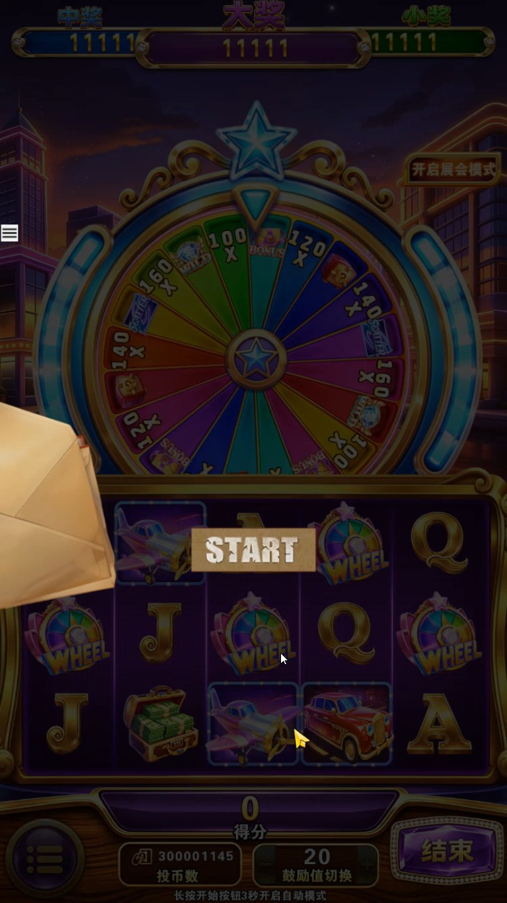
2 |  | BgBoarderOut.ogg | 彩金游戏次数提示牌收走和转场动画BGM | 在用户按“START”时出 | 不循环 | 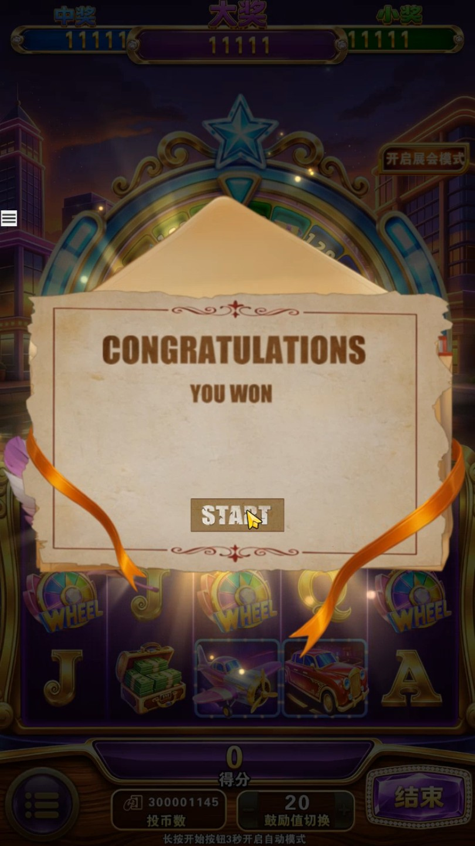
 |  |  | 彩金游戏结算提示牌收走和转场动画BGM | 在用户按“COLLECT”时出 |  | 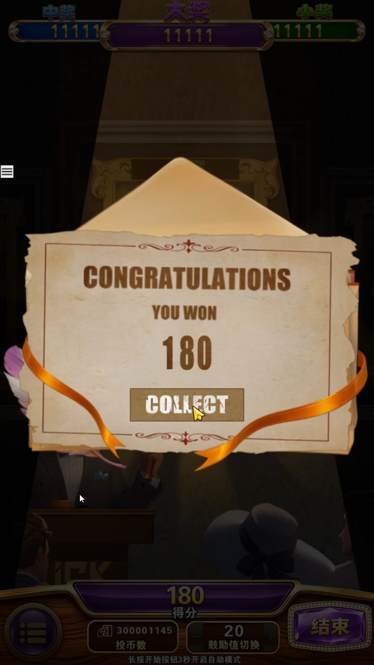
3 |  | BigWin.ogg | BigWin奖提示牌弹出音效 | 在触发BigWin奖时出，此时BGM音量在0.5秒内降到0 | 不循环 | 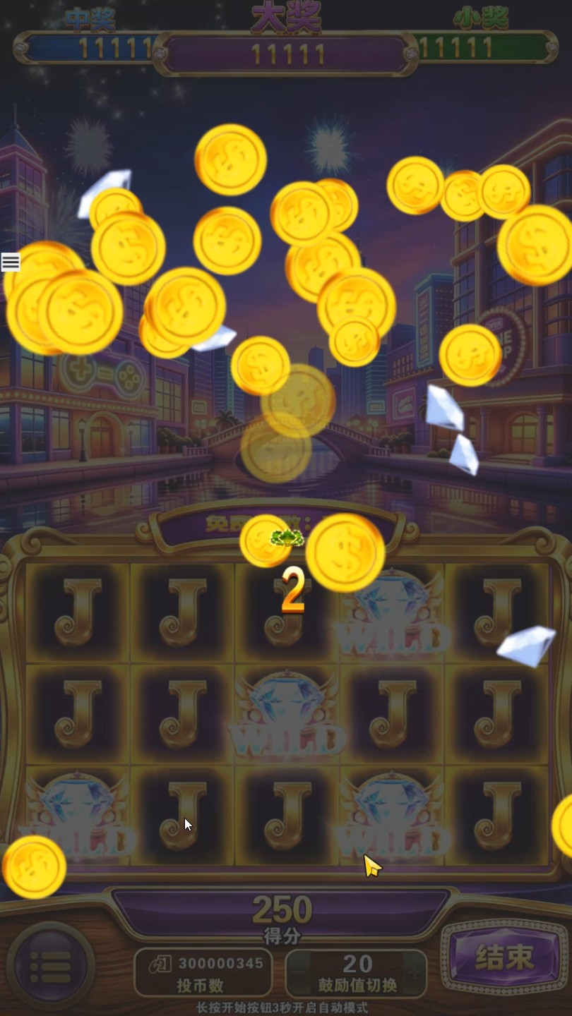
4 |  | BigWinBGM.ogg | BigWin奖BGM | 在BigWin字完全弹出时出（参考图片） | 不循环 | 
5 |  | BigWinBGMEnding.ogg | BigWin奖BGM结束音 | 在BigWin、SuperWin或MegaWin字收走时出，此时“BigWinBGM.ogg”停止播放（参考图片） | 不循环 | 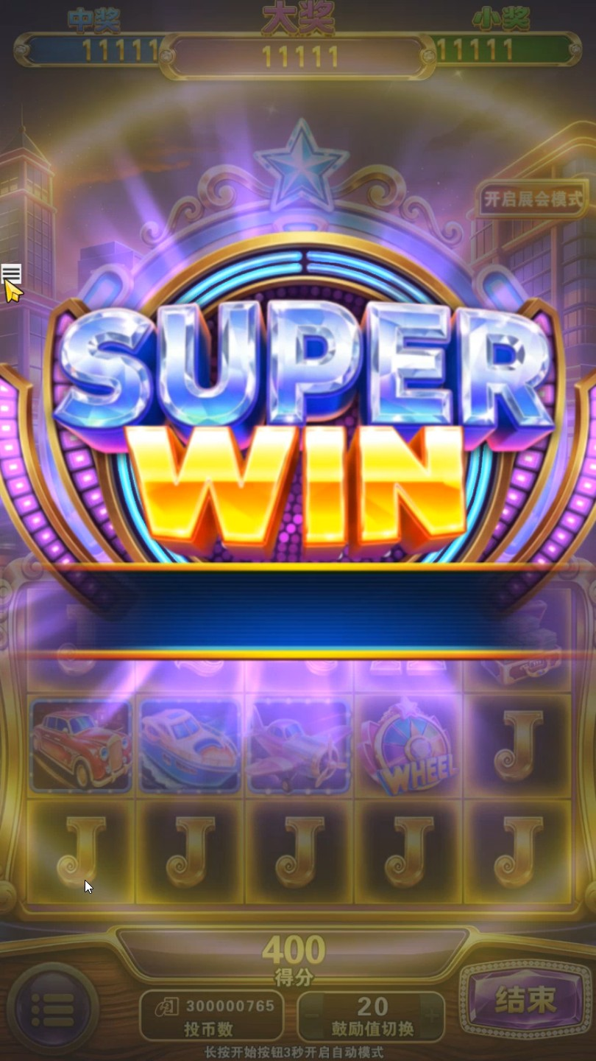
6 |  | BoarderOut.ogg | BigWin奖提示牌收走音效 | 在BigWin、SuperWin或MegaWin字收走时出，此时BGM音量在1秒内回到1（参考图片） | 不循环
 |  |  | JackPot大奖提示牌收走音效 | 在点“领取”时出，此时BGM音量1秒内回到1 |  | 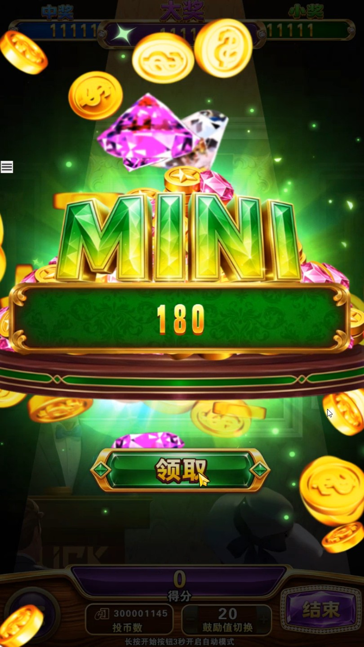
7 |  | BonusSpin.ogg | 彩金奖转动音效 | 在彩金奖奖项目转动时出 | 不循环 | 
8 |  | BonusWin.ogg | 转盘抽中Bounus奖音效 | 在抽中Bonus图标时出 | 不循环 | 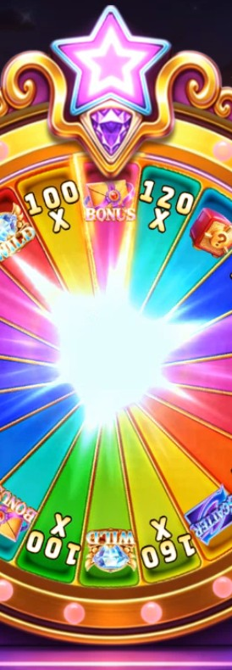
9 |  | FgBoarderInBGM.ogg | 免费奖次数提示牌弹出Bgm | 在提示牌从下面升起时出 | 不循环 | 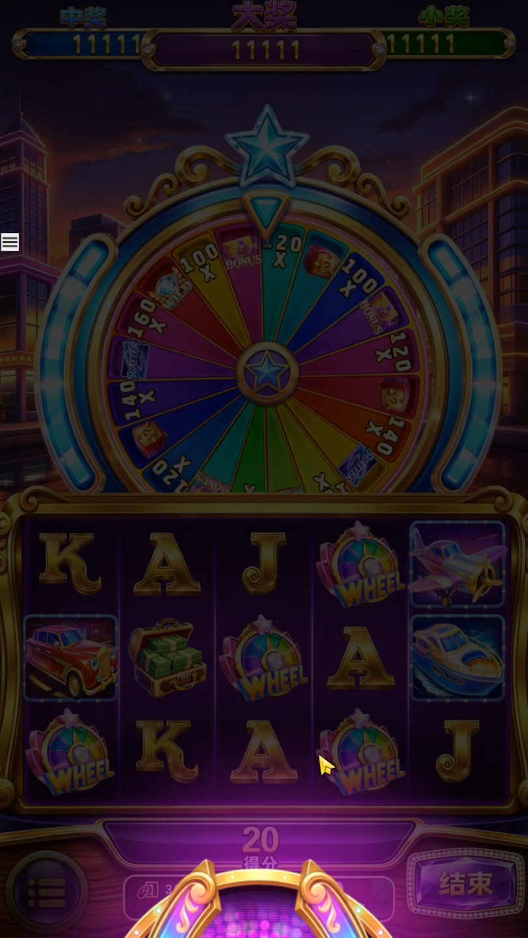
10 |  | FgBoarderInBGMEnding.ogg | 免费奖次数提示牌Bgm结束音 | 在用户点“开始”时出，此时“FgBoarderInBGM.ogg”停止播放 | 不循环 | 
11 |  | FgFireWork.ogg | 免费游戏烟花背景音效 | 在进入免费游戏出现烟花时出 | 不循环
12 |  | FgSetBoarderIn.ogg | 免费游戏结算提示牌弹出音效 | 在提示牌弹出时出 | 不循环 | 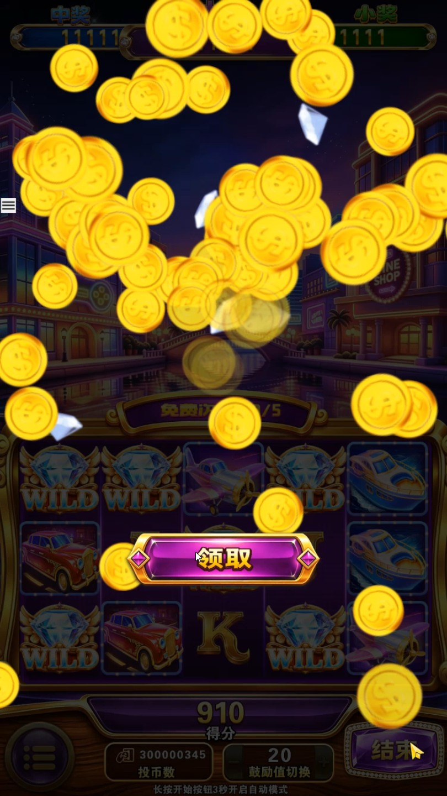
13 |  | JpBoarder.ogg | JackPot大奖提示牌音效 | 在提示牌弹出时出 | 不循环 | 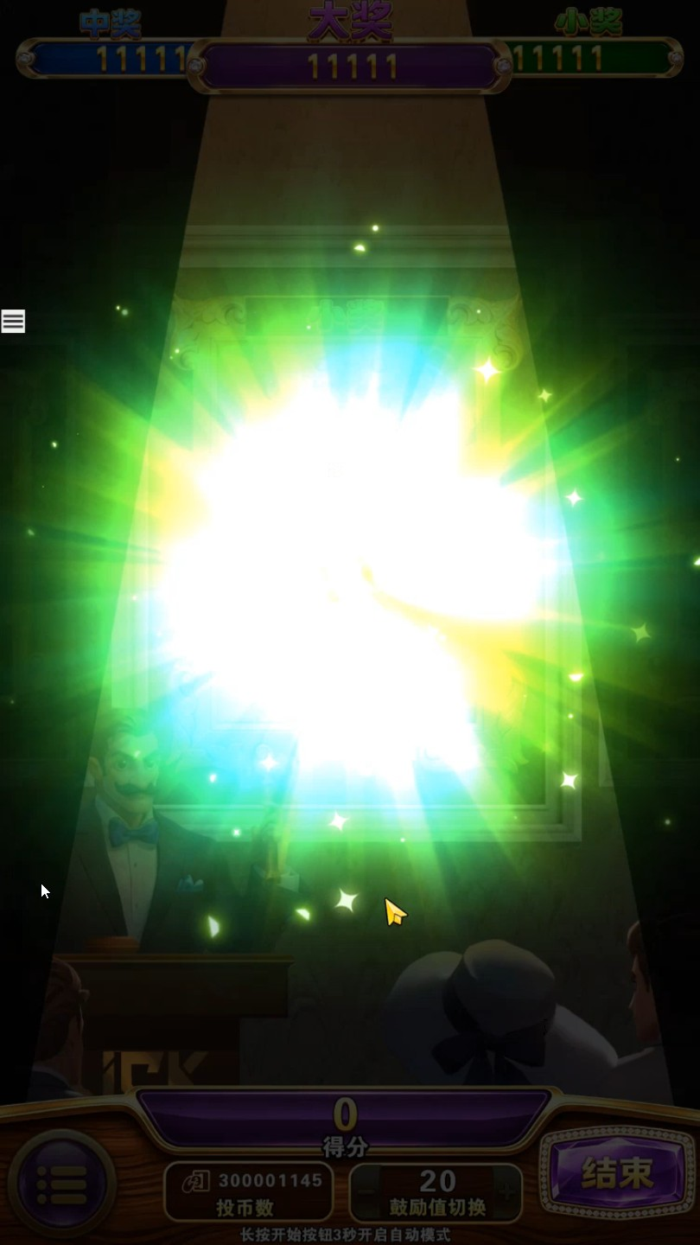
14 |  | JpWin.ogg | JackPot大奖中奖音效 | 在抽中Jackpot奖图标时出，此时BGM在0.5秒内音量降到0 | 不循环 | 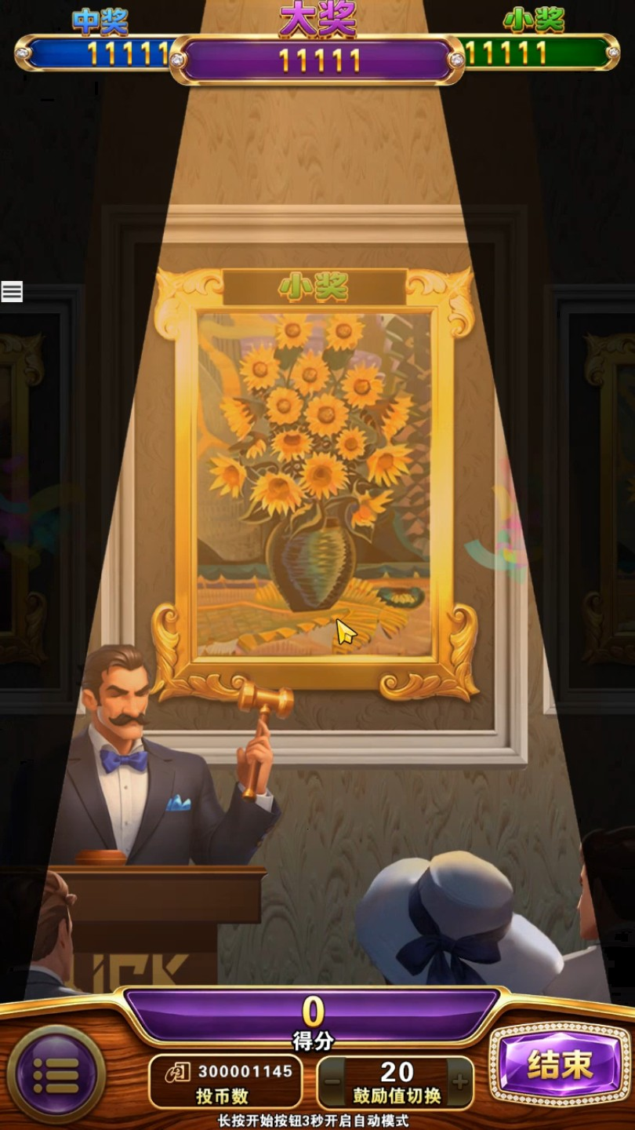
15 |  | MegaWin.ogg | MegaWin音效 | 在MegaWin字在上下弹出时出（参考图片） | 不循环 | 
16 |  | ReelRolling.ogg | 图标滚动音效 |  | 不循环
17 |  | ReelStop.ogg | 系列图标滚动停止音效 |  | 不循环
18 |  | WheellItWin.ogg | 转盘一般图标中奖音效（翻倍、保险箱、Wild） |  | 不循环 | 
19 |  | ScatterWin.ogg | 转盘Scatter图标中奖音效 | 在转盘抽中Scatter图标时出，此时BGM音量0.5秒降到0 | 不循环 | 
20 |  | ScoreRolling.ogg | 提示牌滚分音效（Bigwin、JackPot、结算） |  | 循环
21 |  | ScoreRollingStop.ogg | 提示牌滚分停止音效（Bigwin、JackPot、结算） |  | 不循环
22 |  | SpinButton.ogg | 开始按键音效 | 按右下角开始按键时出 | 不循环 | 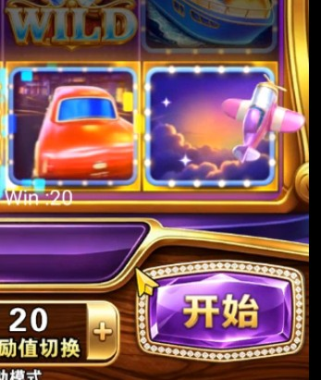
23 |  | SuperWin.ogg | SuperWin音效 | 在SuperWin字在上下弹出时出（参考图片） | 不循环 | 
24 |  | WheelButton.ogg | 转盘游戏开始按键音效 | 用户按开始时出 | 不循环 | 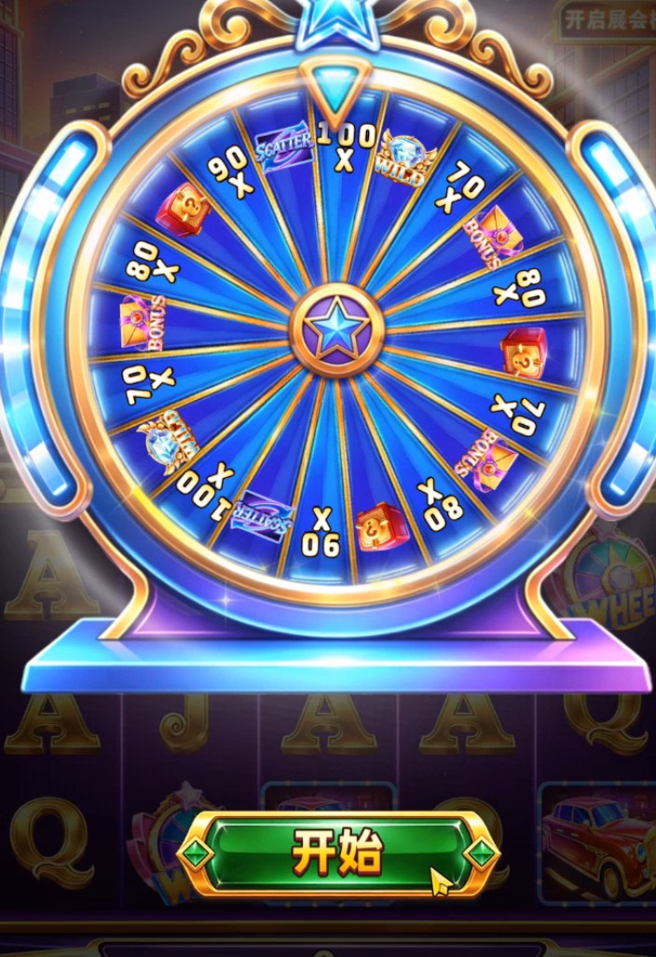
25 |  | WheelRaiseUp.ogg | 转盘升起音效 | 在转盘从下面升起时出 | 不循环 | 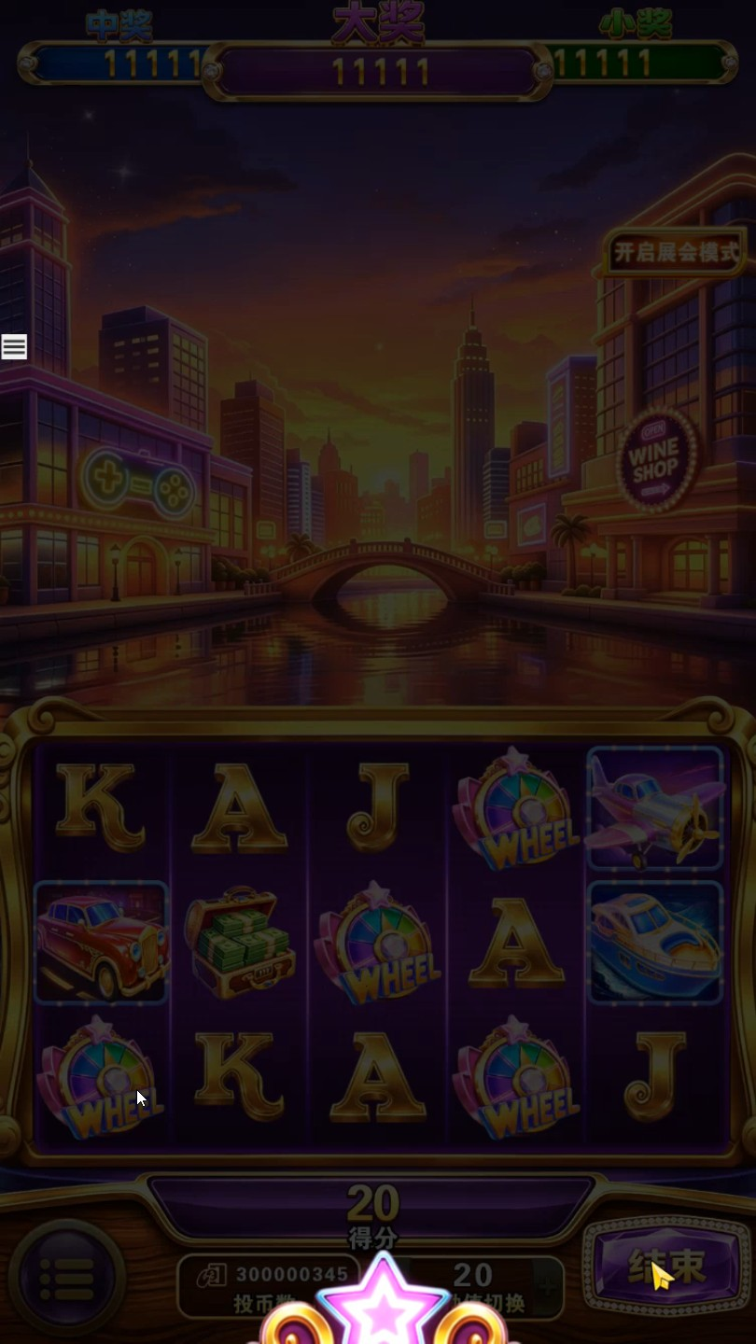
26 |  | WheelSpin.ogg | 转盘开始转动+中奖停止音效 | 在转盘开始转动时出 | 不循环
27 |  | WheelStop1.ogg | 第1个转盘图标滚动停止音效 | 第1个转盘图标滚动停止时出 | 不循环 | 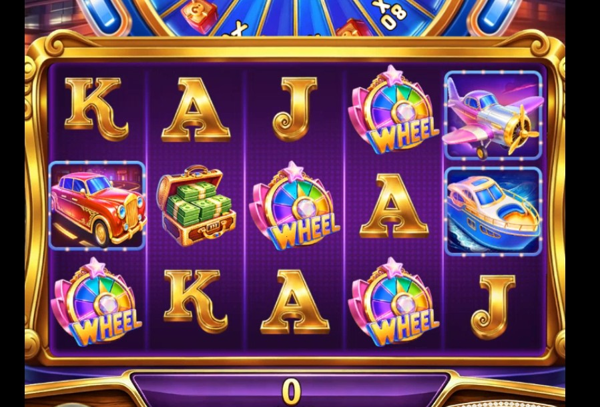
28 |  | WheelStop2.ogg | 第2个转盘图标滚动停止音效 | 第2个转盘图标滚动停止时出 | 不循环
29 |  | WheelStop3.ogg | 第3个转盘图标滚动停止音效 | 第3个转盘图标滚动停止时出 | 不循环
30 |  | WheelStop4.ogg | 第4个转盘图标滚动停止音效 | 第4个转盘图标滚动停止时出 | 不循环
31 |  | WheelStop5.ogg | 第5个转盘图标滚动停止音效 | 第5个转盘图标滚动停止时出 | 不循环
32 |  | WheelWin1.ogg | 抽中3个转盘图标中奖音效 | 在抽中3个时出，此时BGM在0.5秒内停止 | 不循环 | 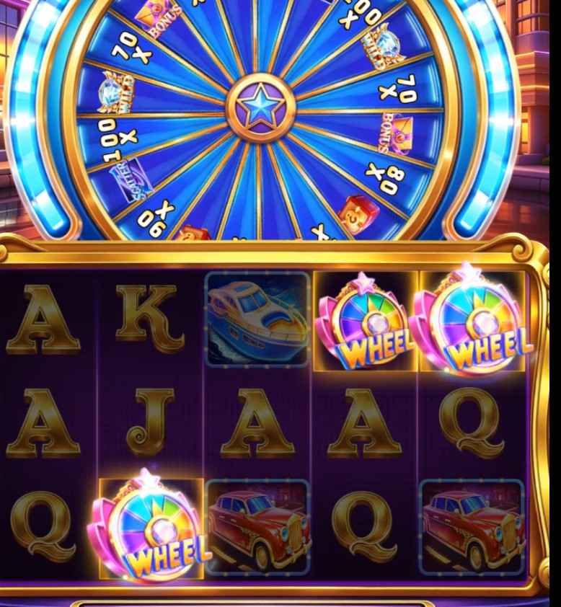
33 |  | WheelWin2.ogg | 抽中4个以上转盘图标中奖音效 | 在抽中4个以上时出，此时BGM在0.5秒内停止 | 不循环 | 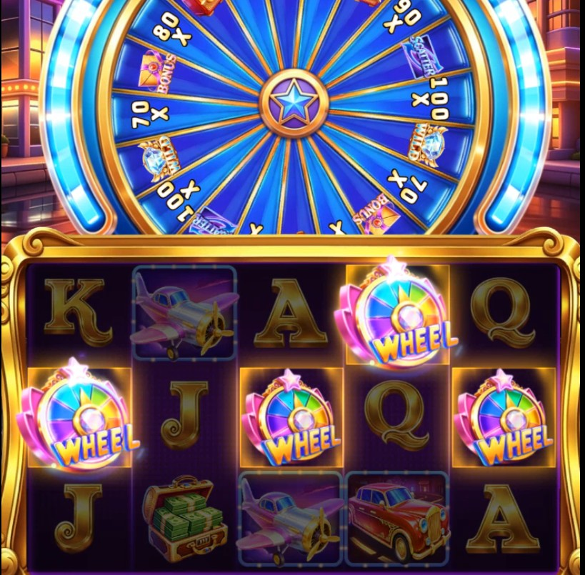
34 |  | WildExtend.ogg | 转盘游戏抽中Wild图标中奖音效 | 在三栏变Wild大d图标时出 | 不循环 | 
35 |  | WildShow.ogg | 进入免费游戏Wild图标出现并固定音效 | 在Wild图标出现时出 | 不循环 | 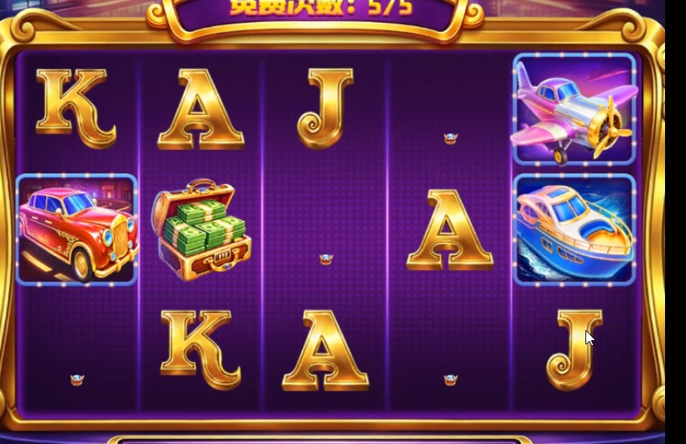
36 |  | WildStop.ogg | Wild图标滚动停止音效 |  | 不循环 | 
37 |  | WinPrize1.ogg | 普通中奖音效（小分值奖） |  | 不循环
38 |  | WinPrize2.ogg | 普通中奖音效（中分值奖） |  | 不循环
39 |  | WinPrize3.ogg | 普通中奖音效（大分值奖） |  | 不循环
40 |  |  |  |  | 不循环
41 |  |  |  |  | 不循环
42 |  |  |  |  | 不循环
43 |  |  |  |  | 不循环
44 |  |  |  |  | 不循环
45 |  |  |  |  | 不循环
46 |  |  |  |  | 不循环
47 |  |  |  |  | 不循环
48 |  |  |  |  | 不循环
49 |  |  |  |  | 不循环
50 |  |  |  |  | 不循环
51 |  |  |  |  | 不循环
52 |  |  |  |  | 不循环
53 |  |  |  |  | 不循环
54
55

